机票退票服务费
国际航班退票费说明 |  |  |  |  | 截图
序号 | 姓名 | 退改手续 | 出发城市 | 航班 | 业务部确认截图
1 | 林伟胜 | 退票 | 上海 | 4月20日上海-伦敦 MU551 12:55-18:40 4月24日伦敦-上海 MU552 21:20-15:40+1 | 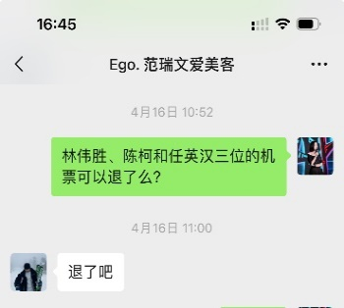
2 | 陈 柯 | 退票 | 上海
3 | 吕濛濛 | 退票 | 上海 |  | 因签证被拒，取消航班
4 | 舒 凯 | 退票 | 上海 |  | 因签证被拒，取消航班
5 | 黄智猛 | 退票 | 重庆 | 4月20日重庆-伦敦 GS7965 15:05-20:00 4月24日伦敦-重庆 GS7966 22:00-16:00+1 | 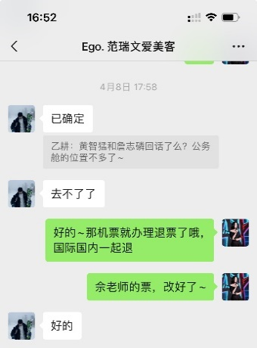
6 | 詹志磷 | 退票 | 重庆
7 | LEE/KILSUNG | 退票 | 重庆 |  | 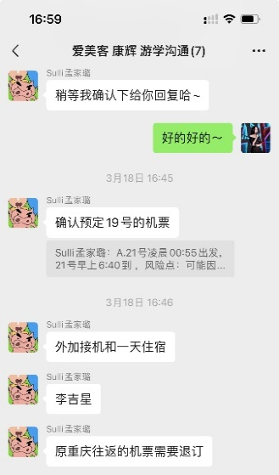
8 | 任英汉 | 退票 | 北京 | 4月20日北京-伦敦 CA937 13:45-17:45 4月24日伦敦-北京 CA856 22:40-15:10+1 | 